2525a
견 적 서

두원에너지 홍천 |  | 귀하
전 화 :
팩 스 : | 435-3844
담당자 :

아래와 같이 견적합니다.

견 적 합 계 : | ₩5,500,000
견 적 일 자 : | 2014-03-07
결 재 조 건 :

품 명 | 규 격 | 수 량 | 단 가 | 금 액 | 세 액 | 합 계 액
 |  |  |  | - | - | -
디지털복사기 | HP CM6030F | 1 | 5,000,000 | 5,000,000 | 500,000 | 5,500,000
 | A3 고품질 디지털 복사기 |  |  | - | - | -
 |  |  |  |  |  | -
 | 1200dpi 고화질 복사품질 |  |  |  |  | -
 | 분당 31매 출력속도 |  |  |  |  | -
 | 512MB Memory |  |  |  |  | -
 | 다양한 복사 및 문서 소트기능 |  |  |  |  | -
 | 양면 인쇄장치 기본제공(양면스캔, 양면인쇄, 양면복사) |  |  |  |  | -
 | 다양한 용지 사이즈와 두께에 대응 |  |  |  |  | -
 | HP PCL 5, 6 / PS3 |  |  |  |  | -
 | 고속 3초 팩스 전송 기본 |  |  |  |  | -
 | 자동 양면원고이송장치(DADF) 기본장착 |  |  |  |  | -
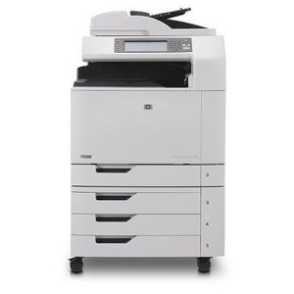
 | 용지급지장치 550매 카세트 4ea + 100매 수동급지함

 |  |  |  | - | - | -
 |  |  |  | - | - | -
 |  |  |  | - | - | -
 |  |  |  | - | - | -
 |  |  |  | - | - | -
 |  |  |  | - | - | -
 |  |  |  | - | - | -
 |  |  |  | - | - | -
 |  |  |  | - | - | -
 |  |  |  | - | - | -
 |  |  |  | - | - | -
* 결제계좌 : 신한 719-04-210714 씨넷 |  |  | 합 계 | 5,000,000 | 500,000 | 5,500,000
* 견적담당 : 조규장 (010-2910-7760)
* REMARK

